GENEL GİRİŞ
BAŞLIK | FORTEST BEYİN ANTRENÖRÜ BİLİŞSEL BECERİLERİ DEĞERLENDİRME
TEST GİRİŞ-SES KONTROL SAYFASI | EKRANA GELECEK OLAN AÇIKLAMA METNİ YAN SÜTUNDA. ONUNLA EŞ ZAMANLI OLARAK SESLENDİRME 5'E KADAR SAYIYOR. "1,2,3,4,5" | Ses düzeyini anlatıcının 5’e kadar saydığını rahat ve net bir şekilde duyabileceğiniz şekilde ayarlayın. Böylece açıklamaları net bir şekilde anlayabilirsiniz. Tam ekran moduna geçmek için lütfen F11’e basın test sona erdiğinde tekrar F11’e basarak ana ekrana geri dönebilirsiniz. Teste başlamaya hazır olduğunuzda ‘ileri’ye basınız. | 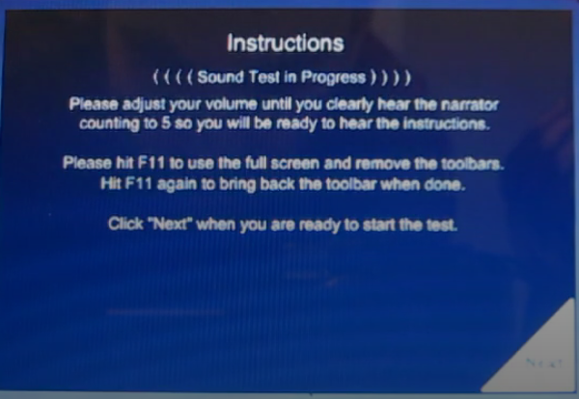

DİKKAT GİRİŞ-HAZIRLIK
EYLEM | SESLİ AÇIKLAMA | EKRANDA YAZAN METİN | BUTONLAR
DİKKAT-GİRİŞ SESLİ AÇIKLAMA METNİ | Bu bölüm aynı iki objeyi ne kadar hızlı bulabildiğinizi gösterecektir. Verilen satırda birbirinin aynı olan rakam/harflerden birini mümkün olduğu kadar hızlı işaretleyin. | Verilen satırda birbirinin aynı olan rakam/harfleri en hızlı şekilde işaretle. | SESLİ AÇIKLAMANIN SONUNDA EKRANIN SAĞ KÖŞESİNDE "İLERİ" BUTONU BELİRECEK
PROGRAMIN YAPTIĞI ÖRNEK UYGULAMA | (Beş rakamın olduğu bir satır gösterilir.) (Program 9’lardan birine tıklar) Bu satırdaki rakamlara bakıp birbirinin aynı olan rakamlardan birine en hızlı şekilde tıklıyoruz. | Örneği Dikkatle İzleyin! | 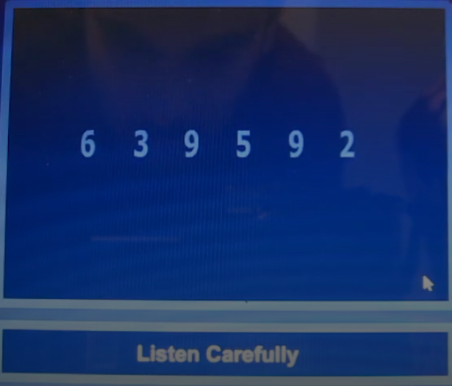
PROGRAMIN YAPTIĞI ÖRNEK UYGULAMA | (Beş harfin olduğu bir satır gösterilir.) (Program c’lerden birine tıklar) Bu satırdaki harflere bakıp birbirinin aynı olan harflerden birine en hızlı şekilde tıklıyoruz. | Örneği Dikkatle İzleyin! | 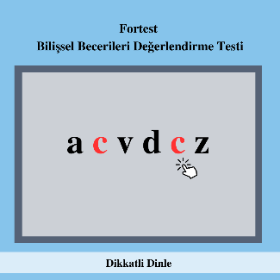
DANIŞANIN ÖRNEK UYGULAMA EKRANINA GEÇİŞ | Şimdi Sıra Sizde! 5 satırdan oluşan "Örnek Uygulama Bölümüne Geçmek İçin "İleri"ye tıklayın. | Örnek Uygulamaya Geçmek İçin "İleri" Butonuna Tıklayın! | SESLİ AÇIKLAMANIN SONUNDA EKRANIN SAĞ KÖŞESİNDE "İLERİ" BUTONU BELİRECEK
DANIŞANIN ÖRNEK UYGULAMA EKRANI | Örnek uygulama sırasında çok fazla zamana ihtiyaç duyarsanız veya verdiğiniz beş cevaptan üçü yanlış olursa açıklamalar tekrar edilecektir. Örnek Uygulamaya hazırsanız "Başla"ya tıklayın. | Örnek Uygulamaya Hazırsanız "Başla" Butonuna Tıklayın! | SESLİ AÇIKLAMANIN SONUNDA EKRANIN SAĞ KÖŞESİNDE "BAŞLA" BUTONU BELİRECEK
Örnek Uygulamada beş sorudan üçüne doğru cevap verilirse ana testin işitsel açıklamalarına geçilecektir. Eğer testi alan kişi başarısız olursa açıklamalar tekrar edilecek ve örnek uygulama tekrar yapılacaktır.
DANIŞANIN ÖRNEK UYGULAMA BİTİŞ EKRANI | Örnek Uygulamayı tamamladınız. | Örnek Uygulamayı Tamamladınız! | SESLİ AÇIKLAMANIN SONUNDA EKRANIN SAĞ KÖŞESİNDE "İLERİ" BUTONU BELİRECEK
DANIŞANIN ANA TEST EKRANINA GEÇİŞ | Testi tamamlamak için 3 dakikanız var. Teste başlamak için hazır olduğunuzda "Başla"ya tıklayın. | Teste Hazırlanın! Testi Tamamlamak için 3 Dakikanız Var. | SESLİ AÇIKLAMANIN SONUNDA EKRANIN SAĞ KÖŞESİNDE "BAŞLA" BUTONU BELİRECEK
Test Soruları Sırayla Gelir.
TEST BİTİŞ EKRANI | Testi tamamladınız. Sıradaki bölüme geçmek için "İleri"ye tıklayın. | Testi Tamamladınız! Sıradaki Bölüme Geçmek İçin İleri Butonuna Tıklayın! | SESLİ AÇIKLAMANIN SONUNDA EKRANIN SAĞ KÖŞESİNDE "İLERİ" BUTONU BELİRECEK

PUZZLE GİRİŞ-HAZIRLIK
EYLEM | SESLİ AÇIKLAMA | EKRANDA YAZAN METİN | BUTONLAR
GÖRSEL-GİRİŞ SESLİ AÇIKLAMA METNİ | Bu bölüm gözlerinizle yapboz parçalarını bir araya getirmenizi gerektiriyor. | Yapboz parçalarını gözlerinizle bir araya getirin | SESLİ AÇIKLAMANIN SONUNDA EKRANIN SAĞ KÖŞESİNDE "İLERİ" BUTONU BELİRECEK
PROGRAMIN YAPTIĞI ÖRNEK UYGULAMA-1 | (Bir yapboz parçası gösterilir.) Bu yapbozun 3 parçası vardır. Şimdi bu yapbozun parçalarını ayrı ayrı göreceksiniz. | Örneği Dikkatle İzleyin! | 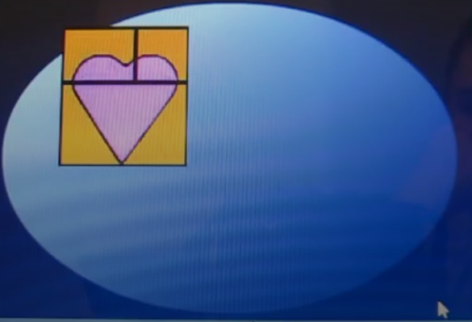
PROGRAMIN YAPTIĞI ÖRNEK UYGULAMA-1 | Şimdi bir yapboz parçasını işaretliyoruz. Bu parçanın yapbozun üzerindeki hangi parça olduğunu işaretliyoruz.’ | Örneği Dikkatle İzleyin! | 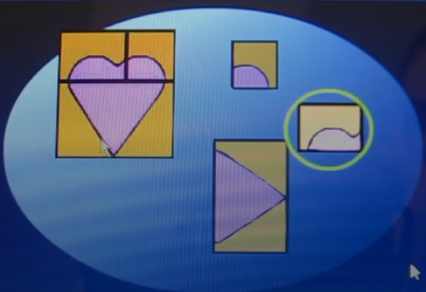
DANIŞANIN ÖRNEK UYGULAMA EKRANINA GEÇİŞ | Şimdi Sıra Sizde! | Örnek Uygulamaya Hazırsanız "Başla" Butonuna Tıklayın! | SESLİ AÇIKLAMANIN SONUNDA EKRANIN SAĞ KÖŞESİNDE "İLERİ" BUTONU BELİRECEK
DANIŞANIN YAPTIĞI ÖRNEK UYGULAMA-1 | İşaretlediğimiz yapboz parçasının yapbozdaki hangi parça olduğunu işaretleyiniz. |  | 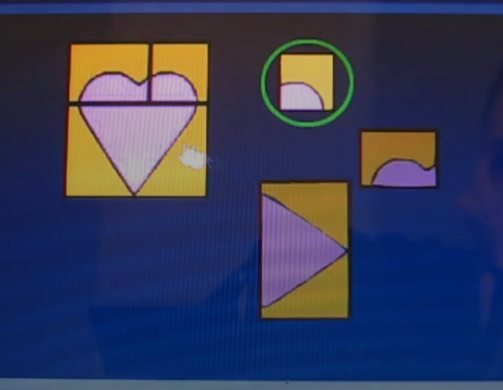
DANIŞANIN YAPTIĞI ÖRNEK UYGULAMA-2 |  |  | 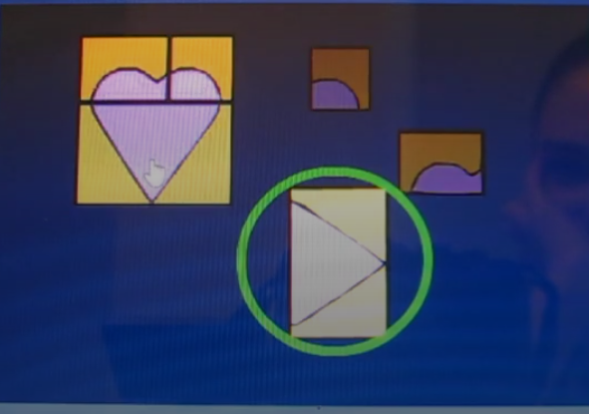
DANIŞANIN ÖRNEK UYGULAMA BİTİŞ EKRANI | Örnek Uygulamayı tamamladınız. | Örnek Uygulamayı Tamamladınız! | SESLİ AÇIKLAMANIN SONUNDA EKRANIN SAĞ KÖŞESİNDE "İLERİ" BUTONU BELİRECEK | Üstteki: yapboz parçası başına 15 saniye
DANIŞANIN ANA TEST EKRANINA GEÇİŞ | Her parçanın nereye ait olduğunu göstermek için 15 saniyeniz var. Teste başlamak için hazır olduğunuzda "Başla"ya tıklayın. | Teste Hazırlanın! Size Gösterilecek 9 Yapbozu Tamamlamak İçin 4 Dakikanız Var! | SESLİ AÇIKLAMANIN SONUNDA EKRANIN SAĞ KÖŞESİNDE "BAŞLA" BUTONU BELİRECEK
Test Soruları Sırayla Gelir. |  |  |  | alttaki: tüm test için 5 dakika
TEST BİTİŞ EKRANI | Testi tamamladınız. Sıradaki bölüme geçmek için "İleri"ye tıklayın. | Testi Tamamladınız! Sıradaki Bölüme Geçmek İçin İleri Butonuna Tıklayın! | SESLİ AÇIKLAMANIN SONUNDA EKRANIN SAĞ KÖŞESİNDE "İLERİ" BUTONU BELİRECEK

AKIL-MAN GİRİŞ-HAZIRLIK
EYLEM | SESLİ AÇIKLAMA | EKRANDA YAZAN METİN | BUTONLAR
AKILVE MANTIK-GİRİŞ SESLİ AÇIKLAMA METNİ | Bu bölümde verilen örüntünün eksik parçasını belirlemeniz beklenir. | Örüntüyü Tamamlayan Seçeneği İşaretle | SESLİ AÇIKLAMANIN SONUNDA EKRANIN SAĞ KÖŞESİNDE "İLERİ" BUTONU BELİRECEK
PROGRAMIN YAPTIĞI ÖRNEK UYGULAMA | Aşağıdaki seçeneklerden örüntüyü tamamlayan seçeneği bu şekilde işaretleyiniz. | Örneği Dikkatle İzleyin! | 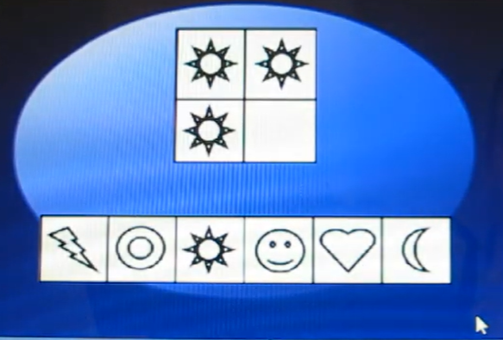 | Program yıldıza tıklıyor. Yıldıza tıklandığında kutu yanıp sönüyor.
DANIŞANIN ÖRNEK UYGULAMA EKRANINA GEÇİŞ | Şimdi sıra sizde! 3 örüntüden oluşan "örnek uygulama" bölümüne geçmek için "İleri"ye tıklayın | Örnek Uygulamaya Geçmek İçin "İleri" Butonuna Tıklayın! | SESLİ AÇIKLAMANIN SONUNDA EKRANIN SAĞ KÖŞESİNDE "İLERİ" BUTONU BELİRECEK
DANIŞANIN ÖRNEK UYGULAMA EKRANI | Örnek uygulama sırasında çok fazla zamana ihtiyaç duyarsanız veya verdiğiniz üç cevaptan ikisi yanlış olursa açıklamalar tekrar edilecektir. Örnek Uygulamaya hazırsanız "Başla"ya tıklayın. | Örnek Uygulamaya Hazırsanız "Başla" Butonuna Tıklayın! | SESLİ AÇIKLAMANIN SONUNDA EKRANIN SAĞ KÖŞESİNDE "BAŞLA" BUTONU BELİRECEK
Örnek Uygulamada beş sorudan üçüne doğru cevap verilirse ana testin işitsel açıklamalarına geçilecektir. Eğer testi alan kişi başarısız olursa açıklamalar tekrar edilecek ve örnek uygulama tekrar yapılacaktır.
DANIŞANIN ÖRNEK UYGULAMA BİTİŞ EKRANI | Örnek Uygulamayı tamamladınız. | Örnek Uygulamayı Tamamladınız! | SESLİ AÇIKLAMANIN SONUNDA EKRANIN SAĞ KÖŞESİNDE "İLERİ" BUTONU BELİRECEK
DANIŞANIN ANA TEST EKRANINA GEÇİŞ | Testi tamamlamak için 5 dakikanız var. Teste başlamak için hazır olduğunuzda "Başla"ya tıklayın. | Teste Hazırlanın! Testi Tamamlamak için 5 Dakikanız Var. | SESLİ AÇIKLAMANIN SONUNDA EKRANIN SAĞ KÖŞESİNDE "BAŞLA" BUTONU BELİRECEK
Test Soruları Sırayla Gelir.
TEST BİTİŞ EKRANI | Testi tamamladınız. Sıradaki bölüme geçmek için "İleri"ye tıklayın. | Tüm Testi Tamamladınız! | Bitişi anlatan bir buton olabilir.

